گزارشات حسابداری
وضعیت | موضوع | توضیحات | توضیحات 2
درحال انجام |  | مدیریت اسناد | ستون ها شامل : شماره سند _ تاریخ _ کاربر ایجاد کننده _ وضعیت ثبت(یادداشت، ثبت، ثبت قطعی) _ وضعیت تراز (تراز، ناتراز)_ ماخذ سند(سند افتتاحیه ، سند اختتامیه، سند عادی) _ شرح سند _ رفرنس _ تایید کننده _ تصویب کننده
 | دفاتر قانونی | دفتر روزنامه | مطابق ردیف های سند : ردیف _ تاریخ _ شماره سند _ شماره حساب ( فقط کد حساب های اصلی بدون سطوح شناور) _ عنوان حساب _ شرح _ بدهکار(مبلغ) _ بستانکار (مبلغ)
 | دفاتر قانونی | دفتر کل _ دفتر حساب | ساده _ مطابق ردیفهای سند: ردیف_ شماره سند _ تاریخ _ شرح (شرح سطر سند) _ بدهکار(مبلغ) _ بستانکار (مبلغ)_ مانده (بدهکار - بستانکار(اگر بستانکار بود عدد منفی نمایش داده شود)) | 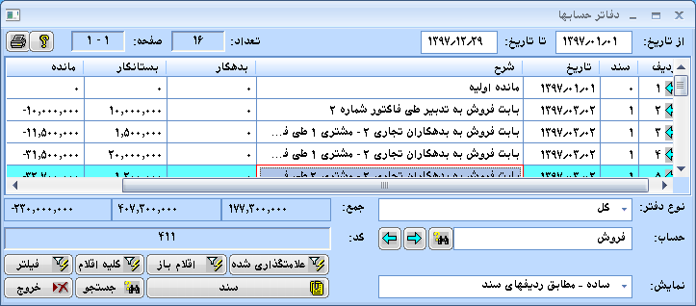
 | دفاتر قانونی | خلاصه اسناد
 | دفاتر قانونی | خلاصه سند روزانه خلاصه سند ماهانه
 | تراز آزمایشی | تراز دوستونی : مانده انتهای دوره تراز چهارستونی: گردش طی دوره _ مانده انتهای دوره تراز شش ستونی: مانده ابتدای دوره _گردش طی دوره _ مانده انتهای دوره تراز هشت ستونی: مانده ابتدای دوره _گردش طی دوره _جمع عملیات_ مانده انتهای دوره تراز ده ستونی: مانده ابتدای دوره _گردش طی دوره _جمع عملیات_ اصلاحات_مانده انتهای دوره | اصلاحات مربوط به اسناد تعدیل و سند های اصلاحی میباشد
 | صورت های مالی | ترازنامه صورت سود و زیان صورت جریان وجوه نقد نسبت های مالی
 | گزارش از کلیه دوره ها | گزارش از چندین دوره مالی با تغییر تاریخ
 | گزارشات مقایسه ای | امکان مقایسه چند سال مالی در هر گزارش
 | گزارش با توجه به وضعیت | گزارشات بر مبنای وضعیت های مختلف اسناد (یادداشت و بررسی شده و.. )
 | فیلتر تاریخ | امکان گزارش گیری بر مبنای شماره سند تاریخ شمسی و میلادی
 | خروجی از گزارشات | ابزارهای گزارش ساز و فرم ساز با رابط کاربری مناسب برای چاپ و امکان تهیه نمودار و گراف از خروجی گزارش امکان به اشتراک گذاردن خروجی گزارشات در انواع فرمت های Excel / HTML/ XML/ Access/ PDF/ Text/ WMF
 | بودجه | ورود اطلاعات بودجه ای و ارائه گزارشات مقایسه بودجه و عملکرد
 | خلاف ماهیت | گزارشات خلاف ماهیت مانده و خلاف ماهیت طی دوره
 | آنالیز حساب | گزارش آنالیز حساب و نمایش اقلام باز و مانده هر حساب
 | مرور حساب ها | گزارش مرور حساب
 | گزارش تجزیه سنی | گزارش تجزیه سنی حساب ها | تعیین سن بدهی ها
 | صورت مغایرت بانکی | صورت مغایرت بانکی هم به صورت اتوماتیک و هم دستی در یک فرم دو گیریدی
 | اقلام راکد | گزارش از اقلام راکد ( حساب ها ، کالا ها ، مشتریان )
 |  | امکان جستجو و فیلتر و فیلتر پیشرفته با شرایط ذخیره سازی و تعیین ترتیب ستون ها روی کلیه گزارشات
 |  | دفتر حساب مرکب ( دفتر تفکیکی معینهای یک کل یا تفصیلی های یک معین).

داشبورد
وضعیت | موضوع | توضیحات | تصویر فرم
 | نسبت جاری | دارایی های جاری(گردش خالص ) ÷ بدهی های جاری (گردش خالص )
 | نسبت آنی | دارایی‌های آنی / بدهی‌های جاری دارایی آنی = بانک + صندوق+ اسناد دریافتنی + حساب های دریافتنی
 | نسبت نقدی | (وجه نقد + اوراق بهادار قابل تبدیل) / بدهی‌های جاری
 | فروش | گردش ناخالص فروش: گردش بستانکار حساب فروش گردش خالص فروش: گردش بستانکار حساب فروش - گردش حساب بدهکار برگشت از فروش - بدهکار حساب تخفیفات فروش به صورت نموداری روزانه _ هفتگی _ ماهانه یا مانده حساب صندوق
 | نمایش ساعت عقربه ای | نمایش ساعت
 | نمایش متن | نکته روز : یا کارهای دریافتی جدید از کارتابل کارهای دریافتی با اقدام جدید کارهای ارسالی با اقدام جدید | 